เสนอราคา


Quotation

ใบเสนอราคา

 | ชื่อลูกค้า | บริษัท คลีน แอนด์ แคร์ พูล เซอร์วิส ซิสเทม จำกัด (สำนักงานใหญ่) |  |  | เลขที่ | WN-P56-53
 | ที่อยู่ | 162/101 หมู่ที่ 9 ตำบลสวนหลวง |  |  | วันที่ | 244633
 |  | อำเภอกระทุ่มแบน จังหวัดสมุทรสาคร 74110 |  |  | ครบกำหนด | 244639
 | เลขกำกับภาษี 0745564002745 |  | เบอร์โทรศัพท์ 0891351884
 | อีเมล -

 | ผู้ออก | บริษัท วินเนอร์ เชียงราย จำกัด |  | เลขประจำตัวผู้เสียภาษี |  | 0575554000024
 | ที่อยู่ | 511/18-19 ถนนสุขสถิตย์ ตำบลเวียง |  | เบอร์โทร |  | 038-476418 ต่อ 114
 |  | อำเภอเมืองเชียงราย จังหวัดเชียงราย 57000 |  | อีเมล | -

ลำดับ | ลำดับ | รายการสินค้า |  | จำนวน | ราคา/หน่วย | ราคารวม
 | 1 | เตียงผู้ป่วย 3 ไกร์ระบบมือหมุน ขนาด 96x200x46-67 ซม. |  | 30 | 18,300.00 | 549,000.00

 | หมายเหตุ |  |  | รวมราคา : |  | 549,000.00
 |  |  |  | ภาษีมูลค่าเพิ่ม (7%) : |  | 38,430.00
 |  |  |  | ส่วนลด : |  |  | 0.00

 | จำนวนเงินรวมทั้งสิ้น |  |  |  |  | 587,430.00
 |  |  | ห้าแสนแปดหมื่นเจ็ดพันสี่ร้อยสามสิบบาทถ้วน

 |  |  |  | ...................................................................................................................................... |  |  | ผู้อนุมัติ
 |  |  |  | นายชนายุส อนันต์ทรัพย์เจริญ
 | เงื่อนไข |  |  | ตัวแทนขาย
สามารถแก้ไข ชื่อ-สกุล / ที่อยู่ / เบอร์โทร
ได้เพียง 1 ครั้งเท่านั้น **ไม่สามารถแก้ไข
เลขบัตรประจำตัวประชาชน และ เลขทะเบียนนิติบุคคลได้ สามารถขอใบกำกับภาษีย้อนหลังและขอทำการแก้ไข ภายใน 7 วัน (นับจากวันที่ชำระเงิน)

 |  |  |  | ....................................................................................................................................... |  |  | ลูกค้า
 |  |  |  | ผู้รับใบเสนอราคา

อินวอย(ช)
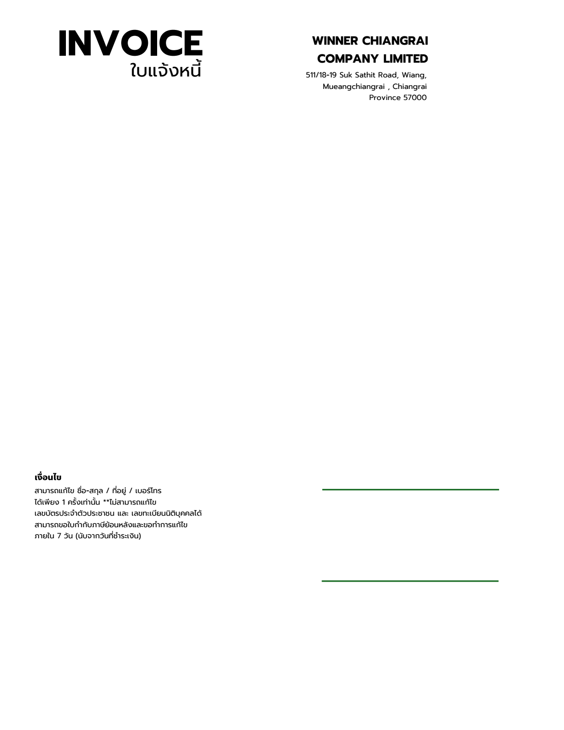
1 |  |  |  |  |  |  |  | 2
INVOICE
WINNER CHIANGRAI COMPANY LIMITED


511/18-19 Suk Sathit Road, Wiang,
Mueangchiangrai , Chiangrai
Province 57000
ใบแจ้งหนี้

 | ข้อมูลลูกค้า
 | บริษัท คลีน แอนด์ แคร์ พูล เซอร์วิส ซิสเทม จำกัด (สำนักงานใหญ่)
 | ที่อยู่ : | 162/101 หมู่ที่ 9 ตำบลสวนหลวง |  |  | เลขที่ | WN-P56-47
 |  | อำเภอกระทุ่มแบน จังหวัดสมุทรสาคร 74110 |  |  | วันที่ | 244633
 | เลขกำกับภาษี : |  | 0745564002745
 | เบอร์โทร : |  | 0891351884

 | ลำดับ | รายละเอียด |  | จำนวน | ราคาต่อหน่วย |  | ยอดรวม

 | 1 | เตียงผู้ป่วย 3 ไกร์ระบบมือหมุน ขนาด 96x200x46-67 ซม. |  | 30 | 18,300.00 |  | 549,000.00

 | 2

 | 3

 | 4

 | หมายเหตุ : |  |  | รวมเป็นเงิน |  |  | 549,000.00

 |  |  |  | ภาษีมูลค่าเพิ่ม (7%) |  |  | 38,430.00
 |  |  |  | ส่วนลด
 |  |  |  | รวมเป็นเงินทั้งสิ้น |  |  | 587,430.00

 | (สามแสนห้าหมื่นสองพันสี่ร้อยห้าสิบแปดบาทถ้วน) |  |  | ชำระก่อน (60%) |  |  | 352,458.00
 |  |  |  | ยอดชำระคงเหลือทั้งสิ้น |  |  | 234,972.00

เงื่อนไข
สามารถแก้ไข ชื่อ-สกุล / ที่อยู่ / เบอร์โทร
ได้เพียง 1 ครั้งเท่านั้น **ไม่สามารถแก้ไข
เลขบัตรประจำตัวประชาชน และ เลขทะเบียนนิติบุคคลได้ สามารถขอใบกำกับภาษีย้อนหลังและขอทำการแก้ไข ภายใน 7 วัน (นับจากวันที่ชำระเงิน)

 |  |  |  | นายสุริยา มาสุข
 |  |  |  | ผู้จัดการ

 |  |  |  | ลูกค้า

2 |  |  |  |  |  |  |  | 2

รับเงิน

 |  |  |  |  |  |  |  |  | 1
ใบกำกับภาษี/ใบเสร็จรับเงิน
RECEIPT/TAX INVOICE

WINNER CHIANGRAI COMPANY LIMITED 511/18-19 Suk Sathit Road, Wiang , Mueangchiangrai , Chiangrai 57000 tax id : 0575554000024

 | ข้อมูลลูกค้า |  |  | เบอร์โทร | 0630583258
 | นางสาวกัลยาณี กมลสาร |  |  |  |  |  | เลขที่ WN-P56-47
 | ที่อยู่ : | 59 หมู่ที่ 7 ตำบลร่องคำ |  |  |  |  | วันที่ 11/10/2569
 |  | อำเภอร่องคำ จังหวัดกาฬสินธุ์ |  |  |  |  | ครบกำหนด 17/10/2569
 | เลขกำกับภาษี : |  | 3460400011558

 | ลำดับ | รายการ |  |  | จำนวน | ราคา | รวมราคา
 | 1 | เตียงผู้ป่วย 3 ไกร์ระบบมือหมุน ขนาด 96x200x46-67 ซม. |  |  | 20 | 18,300.00 | 366,000.00

 |  |  |  |  |  | ส

 | หมายเหตุ |  |  |  | รวมราคา |  | 366,000.00
 | **ลูกค้าชำระยอด 13% จากยอดเต๋มเป็นจำนวนเงิน 50,000 บาท** |  |  |  | ภาษีมูลค่าเพิ่ม (7%) |  | 25,620.00
 |  |  |  |  | ส่วนลด |  | -
 |  |  |  |  | ชำระ (13%) |  | 50,000.00 | 391,620.00

สามารถแก้ไข ชื่อ-สกุล / ที่อยู่ / เบอร์โทร
ได้เพียง 1 ครั้งเท่านั้น **ไม่สามารถแก้ไข
เลขบัตรประจำตัวประชาชน และ เลขทะเบียนนิติบุคคลได้ สามารถขอใบกำกับภาษีย้อนหลังและขอทำการแก้ไข ภายใน 7 วัน (นับจากวันที่ชำระเงิน)
 |  |  |  |  | รวมเป็นเงินทั้งสิ้น |  | 341,620.00
 |  |  |  | สามแสนสี่หมื่นหนึ่งพันหกร้อยยี่สิบบาทถ้วน

 | ..............................................................................อนุมัติโดย |  |  |  | .................................................................รับชำระโดย
 | นายสุริยา มาสุข |  |  |  | นางสาว จารุวรรณ เพ็ชรพรรณ
 | ผู้จัดการ |  |  |  | ฝ่ายการเงินบริษัทฯ
 |  | บริษัท ที.เอช.เจ.เฟอร์นิเจอร์ จำกัด

1 |  |  |  |  |  |  |  |  | 1

